信用交易
融资融券市场交易数据统计(2023-12-26)

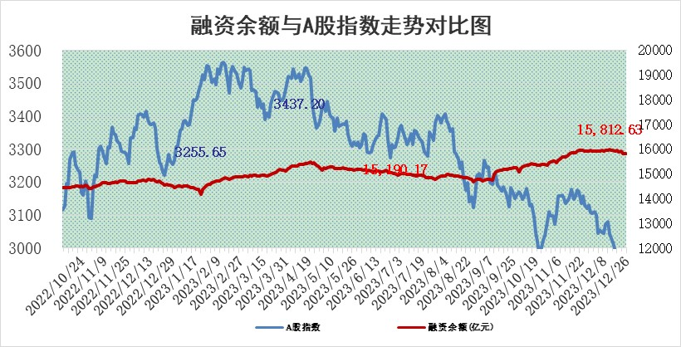
标的证券 | 融资融券余额（亿元） | 融资余额（亿元） | 融券余额（亿元） | 融资买入额（亿元） | 融资融券规模变化（亿元） | 融资余额增幅(‰) | 融券余额增幅(%)
统计数据 | 16,529.29 | 15,812.63 | 705.76 | 421.32 | -27.63 | -1.46 | -0.68

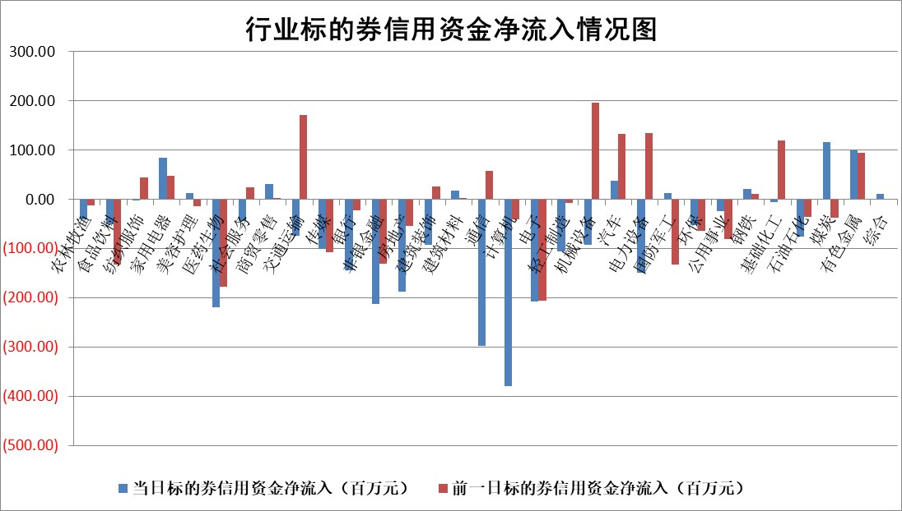

 |  |  |  |  |  |  |  | 2

标的基金代码 | 标的基金简称 | 融资余额/市值(%) | 融资余额增幅(%) | 融资买入额/成交金额(%) | （融资余额净增额-融券余额净增额）/市值(‱) | 融券余额降幅(%) | ABS[（融资余额净增额-融券余额净增额）/市值净增额-1](%)
159902 | 华夏中小板ETF | 0.00 | 0.00 | 0.00 | 0.00 | 0.00 | 100.00
159915 | 易方达创业板ETF | 4.21 | 0.45 | 50011.08 | 3.88 | 16.69 | 103.10
159919 | 嘉实沪深300ETF | 3.17 | -0.01 | 32.40 | -7.67 | -70.81 | 89.39
159920 | 华夏恒生ETF | 65.13 | -0.93 | 1.84 | -60.98 | 0.41 | 47.71
159922 | 嘉实中证500ETF | 0.95 | 3.79 | 36.58 | 5.61 | 1.23 | 106.26
159925 | 南方沪深300ETF | 0.17 | 3.14 | 0.08 | 0.50 | 0.00 | 100.77
159928 | 消费ETF | 1.18 | -0.36 | 0.23 | -0.47 | -0.92 | 99.22
159934 | 易方达黄金ETF | 236.48 | 0.08 | 144.18 | 18.34 | 0.00 | 29.77
159939 | 全指信息技术ETF | 1.16 | -0.19 | 59.32 | -0.13 | 1.57 | 99.92
159940 | 全指金融地产ETF | 0.13 | -0.36 | 0.00 | -0.05 | 0.00 | 99.92
159995 | 半导体芯片ETF | 3.06 | 3.06 | 173.25 | 9.28 | 1.05 | 104.16
159997 | 天弘中证电子ETF | 1.85 | 1.61 | 6.70 | 5.22 | 1.80 | 102.50
159998 | 天弘中证计算机主题ETF | 0.69 | 4.63 | 0.04 | 1.31 | -4.60 | 100.66
510050 | 华夏上证50ETF | 7.89 | -0.19 | 262.70 | -2.35 | -17.40 | 95.48
510180 | 华安上证180ETF | 0.56 | 0.64 | 8.01 | 0.15 | -85.84 | 100.24
510880 | 华泰柏瑞红利ETF | 0.34 | 4.95 | 13.37 | 1.68 | 2.44 | 107.21
510900 | 易方达恒生H股ETF | 82.52 | -0.14 | 2.02 | -11.42 | 0.00 | 73.80
511010 | 5年期国债ETF | 14.12 | 4.24 | 1.16 | 57.35 | 0.00 | 116.28
511380 | 可转债及可交换债券ETF | 7.28 | 23.99 | 43.46 | 140.89 | 0.30 | 403.46
512000 | 全指证券ETF | 8.96 | -0.85 | 24.58 | -5.90 | 4.84 | 95.81
512010 | 沪深300医药卫生ETF | 6.06 | 2.21 | 209.11 | 13.74 | 2.81 | 128.80
512070 | 沪深300非银ETF | 2.64 | 2.56 | 553.83 | 6.83 | 7.11 | 108.29
512400 | 南方中证申万有色金属ETF | 2.71 | -1.87 | 0.30 | -6.69 | -12.11 | 78.77
512580 | 广发中证环保产业ETF | 1.71 | 0.59 | 0.20 | 1.01 | 0.43 | 97.33
512660 | 国泰中证军工ETF | 3.62 | -0.85 | 4.01 | -2.22 | 4.52 | 96.72
512800 | 华宝中证银行ETF | 15.60 | -0.18 | 1.85 | -2.36 | 2.25 | 93.83
512980 | 广发中证传媒ETF | 1.20 | -0.21 | 129.84 | -0.29 | -0.39 | 90.98
515030 | 华夏中证新能源汽车ETF | 2.63 | -0.63 | 9.81 | -1.11 | 1.90 | 98.57
515050 | 华夏中证5G通信主题ETF | 1.31 | 1.84 | 8.35 | 2.36 | -0.39 | 101.25
515070 | 华夏中证人工智能ETF | 3.24 | 1.83 | 5.60 | 6.08 | 2.23 | 102.77
标的股票比较指标 |  | 融资余额/流通A股市值(%) | 融资余额增幅(%) | 融资买入额/成交金额(%) | （融资余额净增额-融券余额净增额）/流通A股市值(‱) | 融券余额降幅(%) | ABS[（融资余额净增额-融券余额净增额）/流通A股市值净增额-1](%)
前十名标的个股 |  | 阳光城 | 宁波东力 | 海亮股份 | 宁波东力 | 元道通信 | 力诺特玻
 |  | 搜于特 | 中光学 | 贵阳银行 | 中光学 | 安记食品 | 天能股份
 |  | 紫鑫药业 | 东亚机械 | 三达膜 | 深水规院 | 共同药业 | 悦康药业
 |  | 嘉凯城 | 安洁科技 | 万得凯 | 东亚机械 | 本川智能 | 石头科技
 |  | 宋都股份 | 宁波精达 | 轻纺城 | 远信工业 | 家联科技 | 奥飞数据
 |  | 美好置业 | 旭升股份 | 中环海陆 | 安洁科技 | 瑞纳智能 | 安洁科技
 |  | 中天金融 | 深水规院 | 九牧王 | 宝通科技 | 远望谷 | 海亮股份
 |  | 庞大集团 | 天威视讯 | 光大银行 | 宁波精达 | 文峰股份 | 新瀚新材
 |  | 泽达易盛 | 万和电气 | 亚宝药业 | 宇环数控 | 曼卡龙 | 润丰股份
 |  | 蓝光发展 | 远信工业 | 京东方A | 中环海陆 | 志特新材 | 美格智能
后十名标的个股 |  | 步步高 | 力诺特玻 | 中钨高新 | 维海德 | 阳光照明 | 利元亨
 |  | 鸿达兴业 | 普门科技 | 四川九洲 | 力诺特玻 | 纬德信息 | 蓝晓科技
 |  | 天沃科技 | 迪威尔 | 普源精电 | 润达医疗 | 江南水务 | 实朴检测
 |  | 金圆股份 | 维海德 | 步步高 | 零点有数 | 三祥新材 | 派林生物
 |  | 哈工智能 | 东风股份 | 鸿达兴业 | 东风股份 | 海利尔 | 东莞控股
 |  | 正邦科技 | 迪哲医药 | 天沃科技 | 三维通信 | 宝兰德 | 青达环保
 |  | 华铁股份 | 品渥食品 | 金圆股份 | 科力尔 | 宏川智慧 | 南京熊猫 | ;
 |  | 中国中期 | 兴瑞科技 | 哈工智能 | 游族网络 | 飞龙股份 | 品渥食品
 |  | 慧辰股份 | 智立方 | 正邦科技 | 禾迈股份 | 杰创智能 | 东风股份
 |  | 新华联 | 奕瑞科技 | 华铁股份 | 青达环保 | 大恒科技 | 合肥百货
说明：1.以上普通交易数据和信用交易数据皆以交易日收盘后数据为基准；2.上述标的证券总数据只计算标的证券市场总数据，不包括从标的证券中调出去标的证券数据，所以与交易所公布的总值略有不同； 3.上述行业采用申万一级行业分类；4.以上标的基金和标的个股中比较的6个指标值中：前5个（从左至右）为正向指标，值越大排名越靠前；第6个为逆向指标，值越小，排名越靠前；5.第6个指标中ABS[]表示求绝对值，其主要用于考量信用资金相对净流入对股价相对净变化的贡献程度；6.数据来源：wind，交易所。

 | 证券代码 | 新增融资余额 | 融资买入额 | 融资买入增幅前10
远大智能 | 002689 | 28175353 | 42268582 | 199%
亚太股份 | 002284 | 21555247 | 34242865 | 82%
赛诺医疗 | 688108 | 72122899 | 101076547 | 78%
湖南发展 | 000722 | 66023557 | 137112987 | 75%
柘中股份 | 002346 | 14584119 | 36845980 | 58%
国城矿业 | 000688 | 24683149 | 48240585 | 54%
兆新股份 | 002256 | 1985058 | 4066269 | 52%
凯美特气 | 002549 | 33806472 | 61340055 | 52%
华昌达 | 300278 | 13474542 | 19303225 | 48%
新华联 | 000620 | 27311937 | 39201759 | 43%

 | 证券代码 | 新增融资余额 | 融资买入额 | 融资买入增幅前10
兔宝宝 | 002043 | 73310337 | 89923983 | 334%
捷昌驱动 | 603583 | 26026415 | 31686727 | 262%
湘财股份 | 600095 | 94196837 | 132280449 | 252%
中谷物流 | 603565 | 49103883 | 60098371 | 234%
中青宝 | 300052 | 24215352 | 31377809 | 98%
顾家家居 | 603816 | 138518545 | 188424210 | 78%
喜临门 | 603008 | 31503289 | 48351944 | 77%
财信发展 | 000838 | 10831830 | 17666790 | 74%
苏州银行 | 002966 | 10578096 | 19143736 | 72%
金诚信 | 603979 | 23858538 | 36098133 | 60%

